상품제안서
에나멜 세로형파우치 3종 | 상품코드: S30717

 |  |  |  |  |  |  | 02-713-8555 | www.synergygift.co.kr
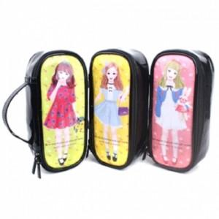

【상세/제작정보】 | <p><span style="font-size: 14pt;">* 배송비 별도 상품입니다.</span>&nbsp;</p>

【인쇄/포장옵션】 | 스티커 / OPP(비닐)

【공급단가】 | 수량 | 200~ | 500~ | 1,000~ | 3,000~ | 5,000~
*VAT별도 | 단가 | 2,250원 | 2,170원 | 2,080원 | 2,000원 | 1,950원

【상품 URL】 | https://www.synergygift.co.kr:443/src/goods_detail.php?gdno=30717

